Данные
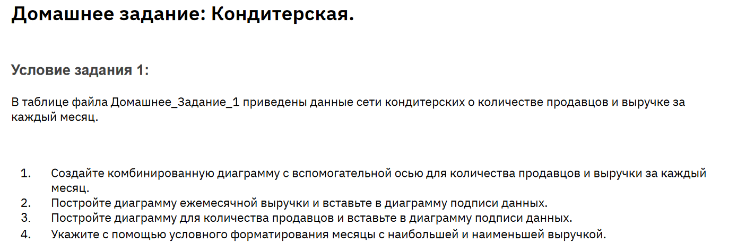

Месяц | Продавцы | Прибыль
Январь | 25 | 2735900 | 0 | 0
Февраль | 21 | 2210271 | 0 | 1
Март | 28 | 3004596 | 0 | 0
Апрель | 22 | 2825548 | 0 | 0
Май | 28 | 3576132 | 0 | 0
Июнь | 25 | 3128575 | 0 | 0
Июль | 34 | 3874198 | 1 | 0
Август | 24 | 2665368 | 0 | 0
Сентябрь | 28 | 2833012 | 0 | 0
Октябрь | 23 | 2424844 | 0 | 0
Ноябрь | 24 | 2549544 | 0 | 0
Декабрь | 30 | 3150120 | 0 | 0

